상품제안서
컬러종합메모북(주문제작형) | 상품코드: S23775

 |  |  |  |  |  |  | 02-713-8555 | www.synergygift.co.kr
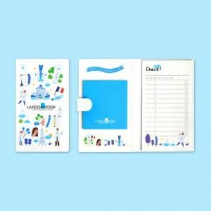

【상세/제작정보】 | 표지 양면컬러, 내지 컬러 내지 60매(고정)

【인쇄/포장옵션】 | 풀칼라 / OPP(비닐)

【공급단가】 | 수량 | 1,000~ | 2,000~ | 3,000~ | 5,000~ | 10,000~
*VAT별도 | 단가 | 2,160원 | 2,020원 | 1,820원 | 1,620원 | 1,440원

【상품 URL】 | https://www.synergygift.co.kr:443/src/goods_detail.php?gdno=23775

